제품사양
NEW GPI-8210 제품 사양

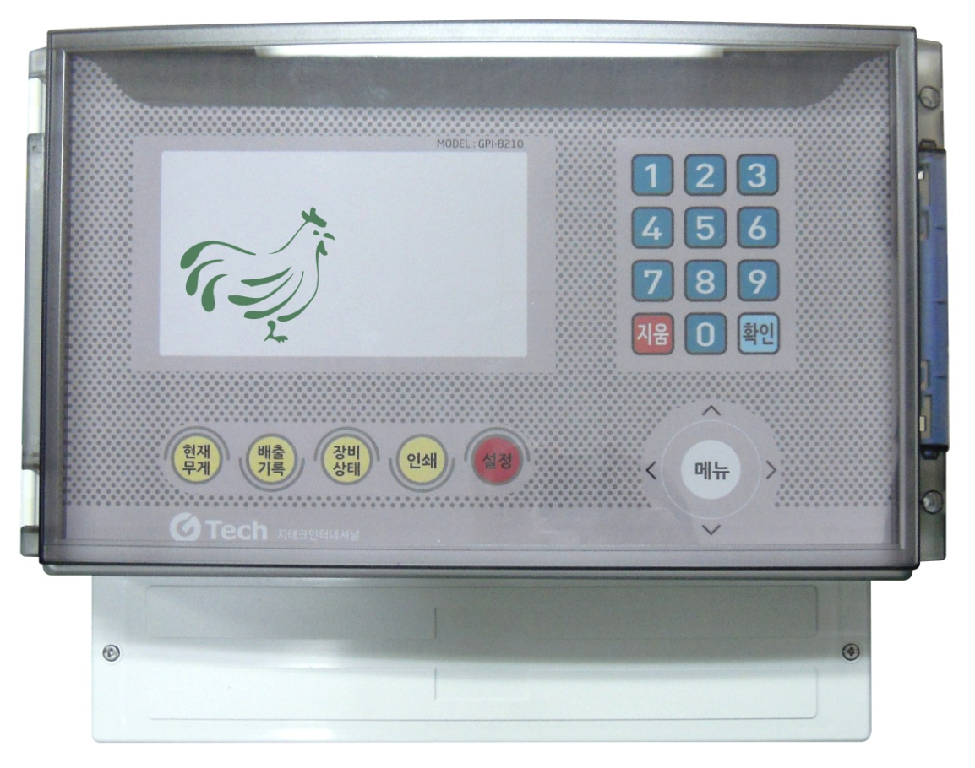
■ 메인 컨트롤러 사양
구 분 | 사 양 | 비 고
컨트롤러 박스 | - 모델명 : 카드마스타(ABS) | 기존 메인 인디게이터 + 파워컨트롤박스 일체형
 | - 재질 : ABS
 | - 사이즈 : (W)390 x (H)316 x (D)167 (mm)
전원 | - 스위칭파워 : 컨트롤러 내장형
 | - 입력 : AC 100V~240V, 50/60HZ
 | - 출력 : DC 12V / 2.5A
표시부(메인) | - 7인치 TFT COLOR LCD
 | - 모델명 :
외부입력 | - 숫자키(0~9), 지움키, 확인키
 | - 방향키 (상, 하, 좌, 우, 메뉴)
 | - 현재무게, 배출기록, 인쇄, 장비상태, 설정키
인터페이스 | - RS-485 : 졍션박스 연결
 | - RS-422 : P/C 프로그램
 | - RS-232 : CDMA (전화기), 미니프린터
CDMA | - 3G 이상
 | - 통신사 : KT 또는 SKT
옵션 | - 미니프린터 : 열전사 프린터
 | - P/C 프로그램
메인 PCB | - 구성 :
 | - 사이즈 :

모듈_1
모듈_2
모듈_3
모듈_4
모듈_5
모듈_6
■ 정션박스 사양
구 분 | 사 양
정션박스 | - 모델명 :
 | - 사이즈 :
외부전원 | - DC 12V / 1A (메인 연결)
최대연결로드셀갯수 | - 6개
A/D 모듈 | - 최대 6개 (소켓삽입용)
 | - ADC 모듈 모델명 :
A/D 분해능 | - 1/10000 (외부)
A/D 속도 | - 20회 / 1sec
외부연결 | - 전원 : 메인과 연결 , DC 12V
 | - 통신 : 메인과 연결, RS-485
 | - 로드셀 : 최대 6개 연결가능, 로드셀 인가전압 DC 5 V
외부표시 | - 전원 LED, 통신에러 LED
정션박스 PCB | - ADC 모듈 삽입 및 커넥터 연결용
 | - 사이즈 :

■ 기능 사양
기 능 | 상 세
로드셀 출력값의 입력을 통한 CAL 기능 | - 기존 실무게 방식의 CAL이 아닌 로드셀 출력값의 입력을 통한 CALIBRATION
로드셀 출력 보정기능 | - 무게가 맞지 않을시 사용자가 직접 무게값을 보정하여 무게를 맞출수 있게하는 기능
무게이상 자동감지 기능 | - 설치되어 있는 로드셀에 이상이 발생시 자동으로 검출하는 기능
무게이상 자동보정 기능 | - 설치되어 있는 로드셀의 이상발생시 문제있는 로드셀을 사용하지 않고 나머지로 무게보정하는 기능
CDMA(전화기기능) | - 문제발생시 A/S 센터 및 사용자에게 자동 전송
 | - SMS 문자 발송기능 : 현재상태(사료량, 배출량등)을 사용자가 설정한 시간 및 조건에 맞추어 전송하는 기능
 | - 전화번호 입력기능 : 최대 5인까지 SMS 문자발송할 전화번호 설정
프린터기능(옵션) | - 사료량, 배출량 등을 설치되어 있는 프린터로 인쇄하는 기능

제품개념도
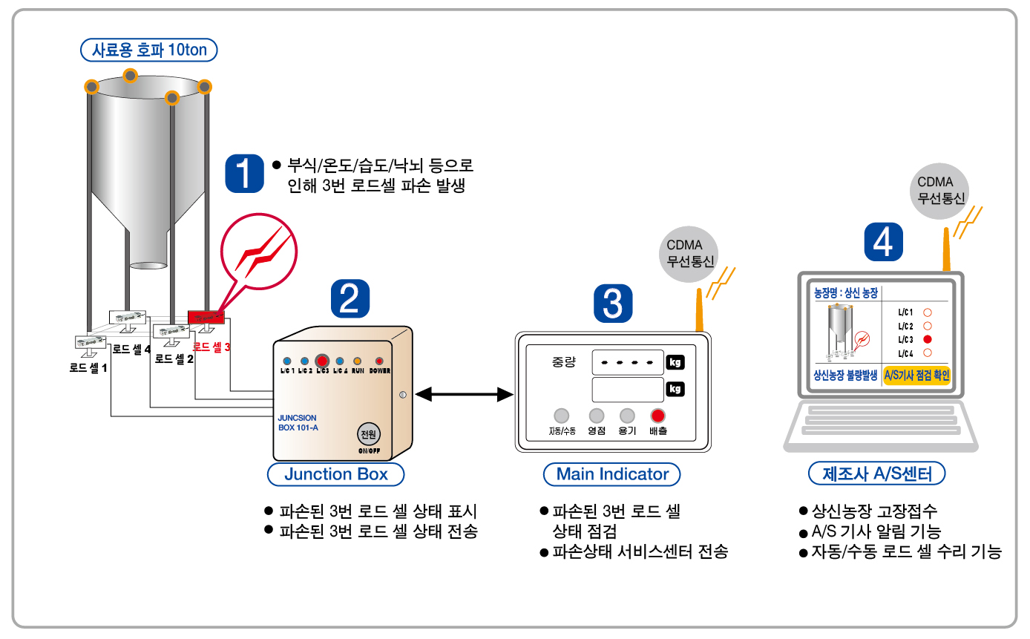
NEW GPI-8210 제품 개념도

